ログイン画面
外部設計書 |  |  |  |  |  | チーム名 |  | 唐揚げ定食
 |  |  |  |  |  | 画面名 |  | ログイン画面 |  |  |  |  |  | 作成者 | 西田将裕 |  |  | 更新者
 |  |  |  |  |  | システム名 |  | シェアタク |  |  |  |  |  | 作成日 | 2025-06-09 |  |  | 更新日
 |  |  |  |  |  | 備考

 | 画面設計

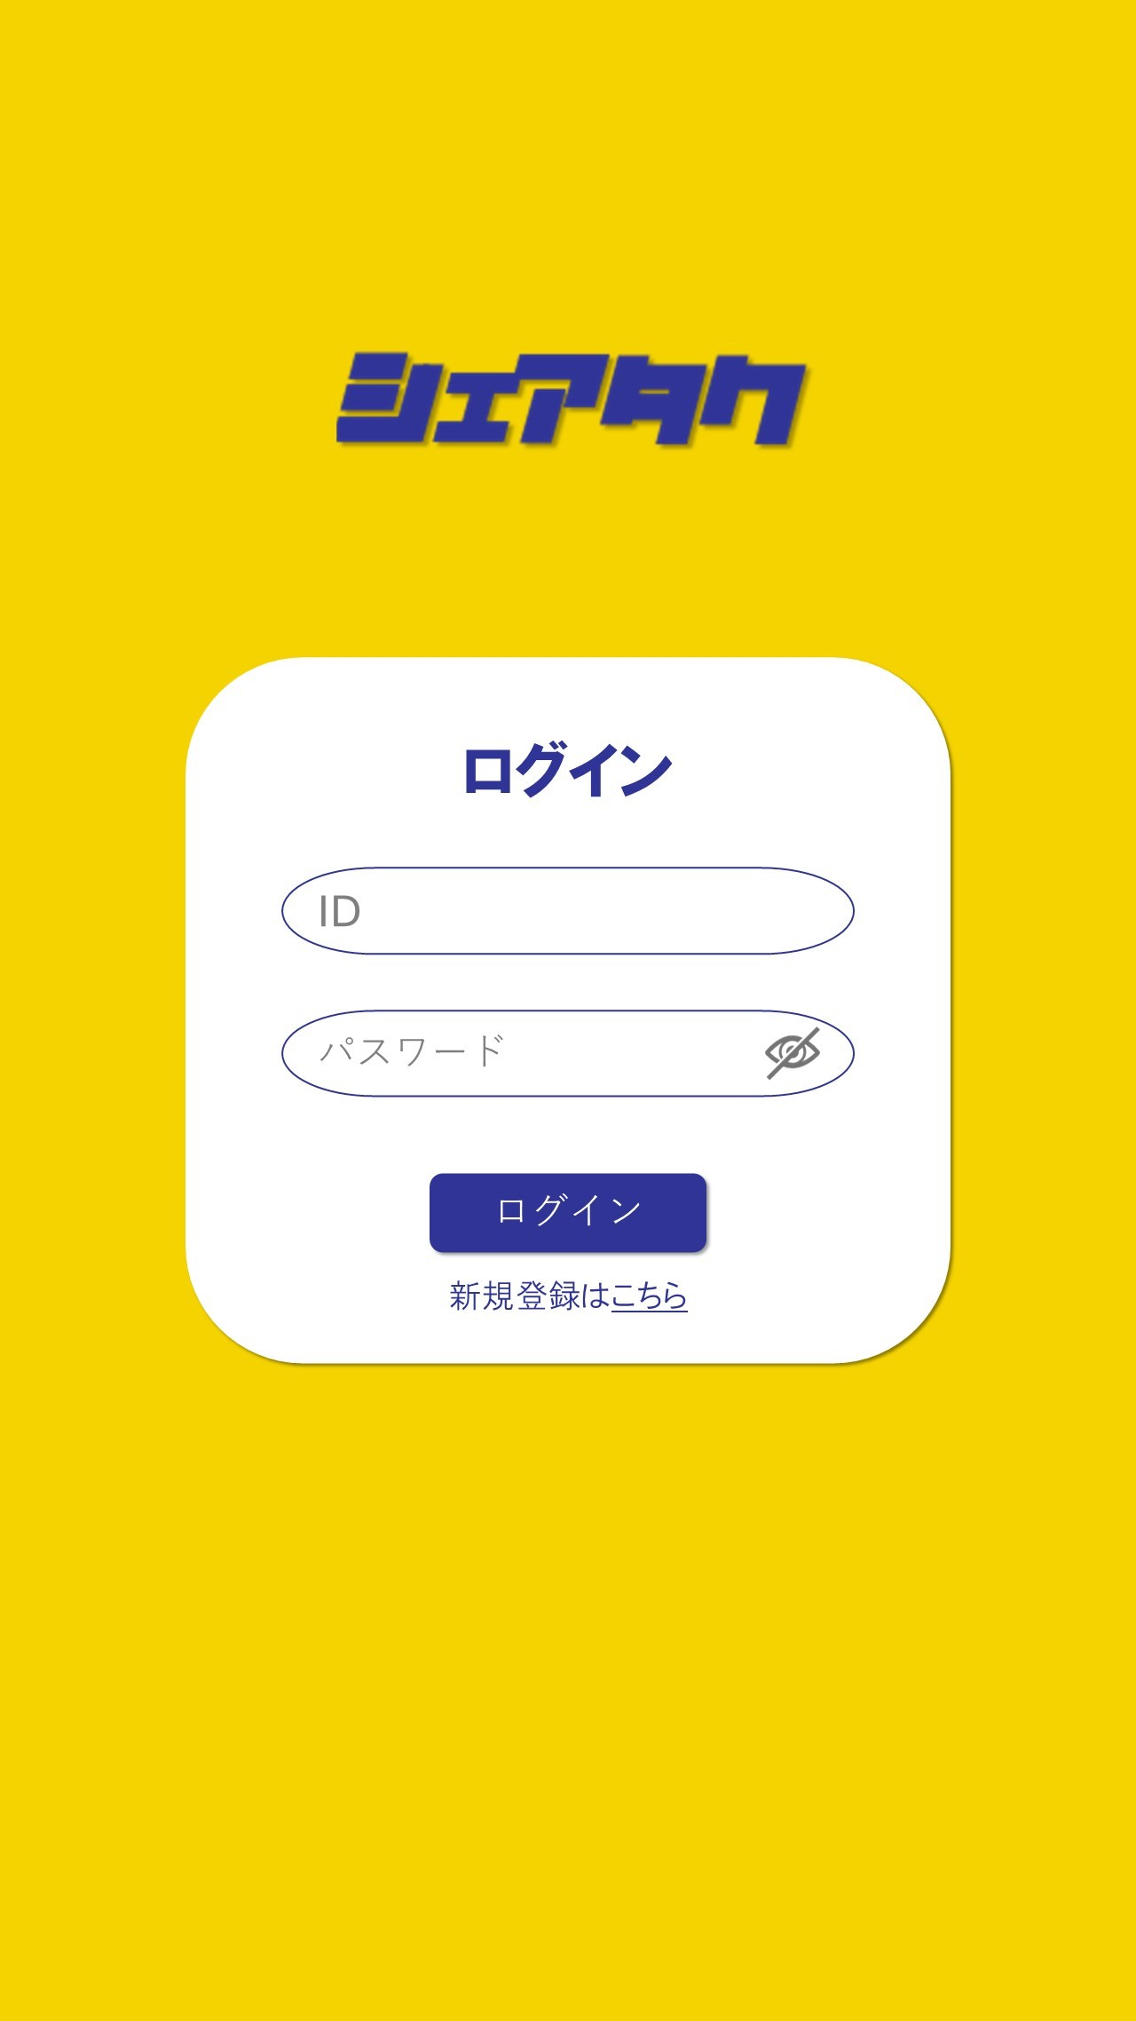

①

②
メールアドレス
③

④
⑤

 | 機能設計
 |  | 1.ページロード

 |  |  | 本画面ではページロードの処理はなし
 |  |  | ログイン画面用jspを表示する

 |  | 2.④ログインボタン押下時

 |  |  | ボタン押下時、以下のエラーチェックを行う。
 |  |  | 1.メールアドレスが入力されていない。
 |  |  |  | 「メールアドレスを入力してください。」エラーを表示する。
 |  |  | 2.パスワードが入力されていない。
 |  |  |  | 「パスワードを入力してください。」エラーを表示する。
 |  |  | 3.ID,パスワード両方入力がない場合
 |  |  |  | 「メールアドレスを入力してください。」、「パスワードを入力してください。」エラーを表示する。

 |  |  | 上記エラーが無い場合、メールアドレスとパスワードを用いてIdPwテーブルを検索し、1件ヒットするかチェックする。
 |  |  |  | 1件ヒットした場合は「ホーム＆検索画面」に遷移する。
 |  |  |  | 1件ヒットでない場合は「メールアドレスまたはパスワードに誤りがあります」と表示する。

 |  | 3.⑤IDPW登録画面遷移リンク押下時

 |  |  | 「IDPW登録画面」に遷移する。

 | 項目定義書

 | No |  | 物理名 |  | 論理名 |  | 画面型 |  | データ型(Java) | min |  | max |  | DBテーブル |  | DBカラム | 備考
 |  | 1 | logo |  | ロゴ |  | div
 |  | 2 | mailaddress |  | メールアドレス |  | input |  | String |  |  |  | 100 | IdPw |  | email
 |  | 3 | loginPW |  | パスワード |  | input |  | String |  | 8 |  | 20 | IdPw |  | pass
 |  | 4 | loginButton |  | ログインボタン |  | button
 |  | 5 | toSignUp |  | IDPW登録画面遷移リンク |  | a

IDPW登録画面
外部設計書 |  |  |  |  |  | チーム名
 |  |  |  |  |  | 画面名 |  | IDPW登録画面 |  |  |  |  |  | 作成者 | 西田将裕 |  |  | 更新者
 |  |  |  |  |  | システム名 |  | シェアタク |  |  |  |  |  | 作成日 | 2025-06-09 |  |  | 更新日
 |  |  |  |  |  | 備考

 | 画面設計

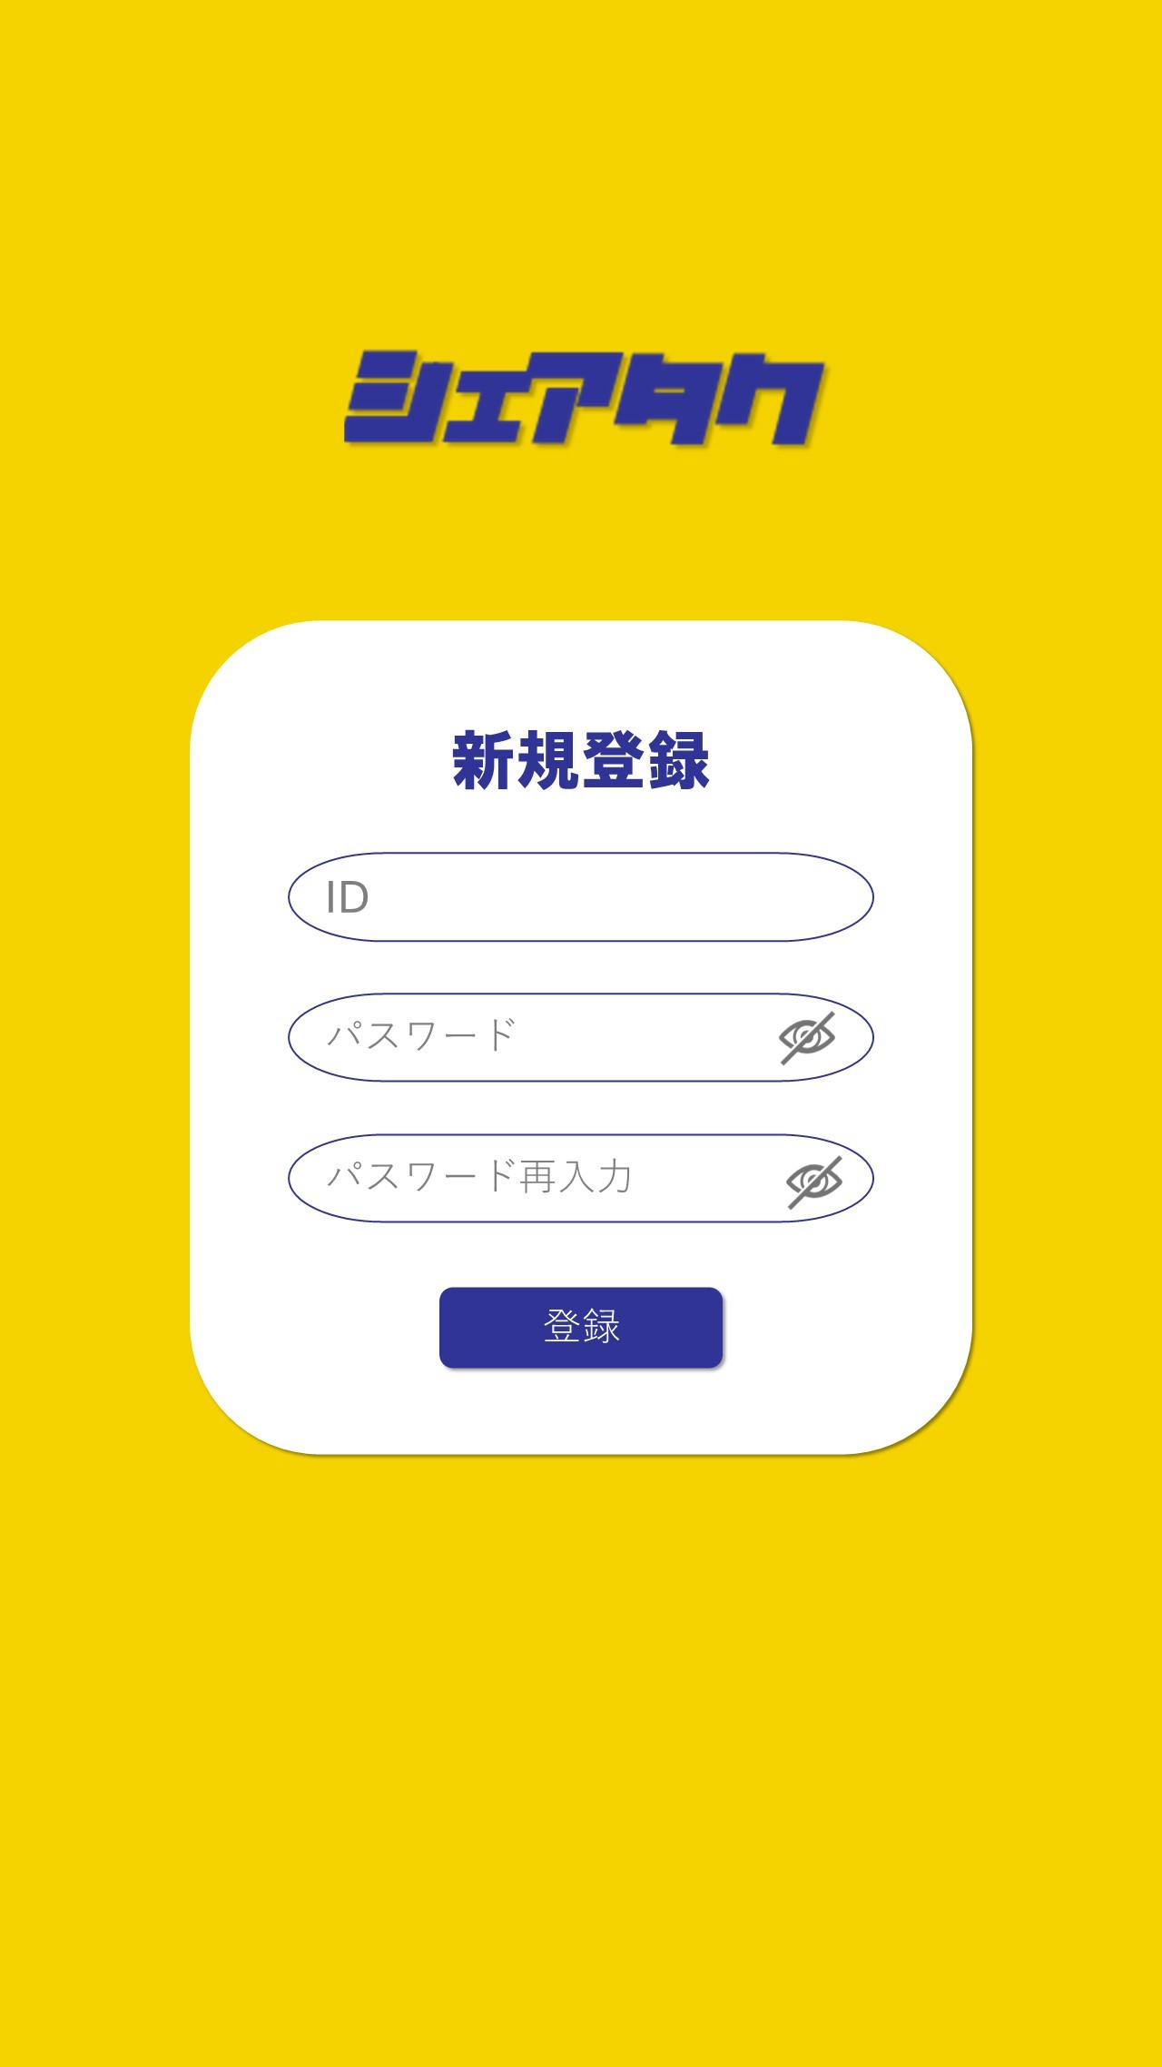

①

②
メールアドレス

③

④
⑥
戻る
⑤

 | 機能設計
 |  | 1.ページロード

 |  |  | 本画面ではページロードの処理はなし。
 |  |  | IDPW登録画面用jspを表示する。

 |  | 2.⑤登録ボタン押下時

 |  |  | 登録ボタン押下時、以下のエラーチェックを行う。
 |  |  | 1.メールアドレスが入力されていない。
 |  |  |  | 「メールアドレスを入力してください。」エラーを表示する。
 |  |  | 2.メールアドレスの文字数が320文字以内でない。
 |  |  |  | 「メールアドレスは320文字以内で入力してください。」エラーを表示する。
 |  |  | 3.メールアドレスに'@'が含まれていない。
 |  |  |  | 「有効なメールアドレスを入力してください。」エラーを表示する。
 |  |  | 4.パスワードが入力されていない。
 |  |  |  | 「パスワードを入力してください。」エラーを表示する。
 |  |  | 5.パスワードの文字数が8文字以上20文字以内でない。
 |  |  |  | 「パスワードは8文字以上20文字以内で入力してください。」エラーを表示する。
 |  |  | 6.パスワードと確認用パスワードが一致しない。
 |  |  |  | 「パスワードが一致しません。」エラーを表示する。

 |  |  | 上記エラーが無い場合、入力されたメールアドレスとパスワードをIdPwテーブルに挿入する。
 |  |  | 「ユーザー情報登録画面」へ遷移する。

 |  | 3.⑥ログイン画面遷移リンク押下時

 |  |  | 「ログイン画面」へ遷移する。

 | 項目定義書

 | No |  | 物理名 |  | 論理名 |  | 画面型 |  | データ型(Java) | min |  | max |  | DBテーブル |  | DBカラム | 備考
 |  | 1 | logo |  | ロゴ |  | div
 |  | 2 | mailaddress |  | メールアドレス |  | input |  | String |  |  |  | 320 | IdPw |  | email
 |  | 3 | loginPW |  | パスワード |  | input |  | String |  | 8 |  | 20 | IdPw |  | pass
 |  | 4 | loginPW2 |  | 確認用パスワード |  | input |  | String |  | 8 |  | 20
 |  | 5 | signUpButton |  | 登録ボタン |  | button
 |  | 6 | toLogin |  | ログイン画面遷移リンク |  | a

ユーザー情報登録画面
外部設計書 |  |  |  |  |  | チーム名 |  | 唐揚げ定食
 |  |  |  |  |  | 画面名 |  | ユーザー情報登録画面 |  |  |  |  | 作成者 | 西田将裕 |  |  |  | 更新者
 |  |  |  |  |  | システム名 |  | シェアタク |  |  |  |  | 作成日 | 2025-06-09 |  |  |  | 更新日
 |  |  |  |  |  | 備考

 | 画面設計

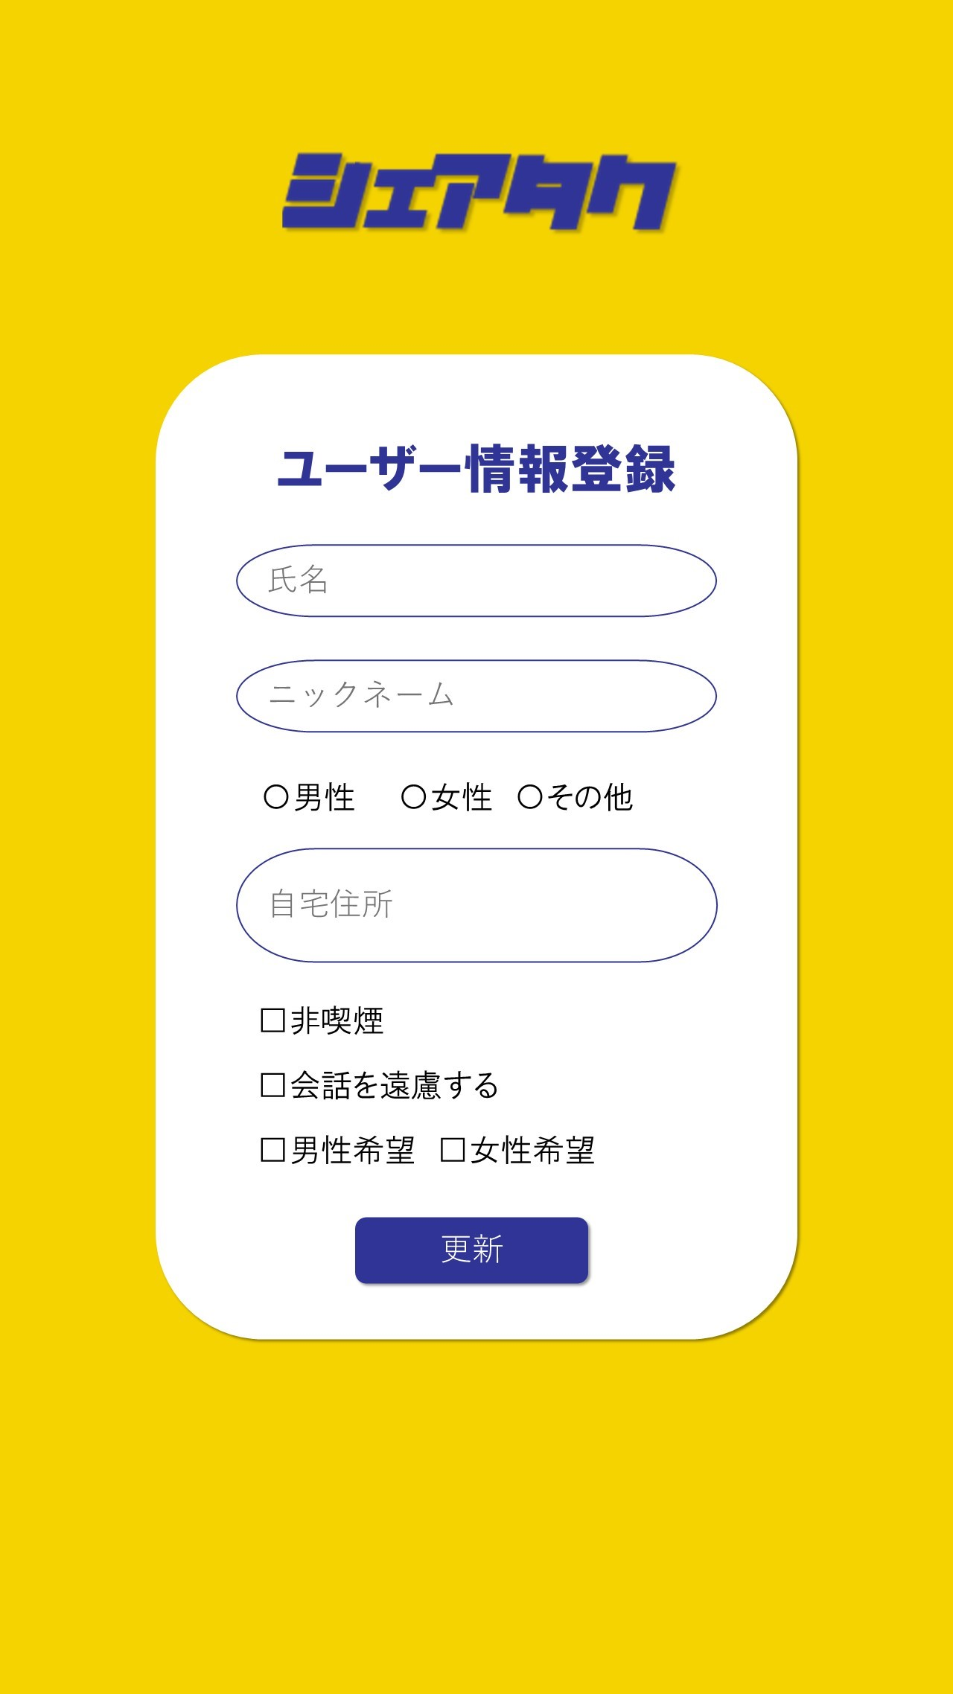
①

②

③
④

⑤
⑧
⑨
⑥
⑦

⑩
登録

 | 機能設計
 |  | 1.ページロード

 |  |  | 本画面ではページロードの処理はなし。
 |  |  | ユーザー情報登録画面用jspを表示する。

 |  | 2.⑩登録ボタン押下時

 |  |  | 登録ボタン押下時、以下のエラーチェックを行う。
 |  |  | 1.氏名が入力されていない。
 |  |  |  | 「氏名を入力してください。」エラーを表示する。
 |  |  | 2.ニックネームが入力されていない。
 |  |  |  | 「ニックネームを入力してください。」エラーを表示する。
 |  |  | 3.性別にチェックがされていない。
 |  |  |  | 「該当する性別にチェックを入れてください。」エラーを表示する。

 |  |  | 上記エラーが無い場合、入力された氏名、ニックネーム、性別、自宅住所、男性とのみ相乗り、女性とのみ相乗り、喫煙しない、会話を希望しないを、Userテーブルに挿入する
 |  |  | 「ホーム&検索画面」へ遷移する。

 | 項目定義書

 | No |  | 物理名 |  | 論理名 |  | 画面型 |  | データ型(Java) | min | max |  | DBテーブル |  | DBカラム | 備考
 |  | 1 | logo |  | ロゴ |  | div
 |  | 2 | name |  | 氏名 |  | input |  | String |  |  | 100 | User |  | name
 |  | 3 | nickname |  | ニックネーム |  | input |  | String |  |  | 100 | User |  | nickname
 |  | 4 | gender |  | 性別 |  | input |  | int |  |  |  | User |  | gender | 数値で判断(0:男性/1:女性)
 |  | 5 | address |  | 自宅住所 |  | input |  | String |  |  | 100 | User |  | address
 |  | 6 | onlyMale |  | 男性とのみ相乗りする |  | input |  | int |  |  |  | User |  | partner_gender |  | 数値で判断(0:男性/1:女性/3:指定なし)
 |  | 7 | onlyFemale |  | 女性とのみ相乗りする |  | input |  | int |  |  |  | User |  | partner_gender |  | 数値で判断(0:男性/1:女性/3:指定なし)
 |  | 8 | noSmoking |  | 喫煙しない |  | input |  | int |  |  |  | User |  | smoking |  | 数値で判断(0:チェックなし/1:非喫煙)
 |  | 9 | noTalking |  | 会話を希望しない |  | input |  | int |  |  |  | User |  | talking |  | 数値で判断(0:チェックなし/1:会話なし)
 |  | 10 | setButton |  | 登録ボタン |  | button

ホーム＆検索画面
外部設計書 |  |  |  |  | チーム名 |  | 唐揚げ定食
 |  |  |  |  | 画面名 |  | ホーム＆検索画面 |  |  |  |  | 作成者 | 藤田琉聖 |  |  | 更新者
 |  |  |  |  | システム名 |  | シェアタク |  |  |  |  | 作成日 | 2025-06-09 |  |  | 更新日
 |  |  |  |  | 備考

 | 画面設計

①
②
③
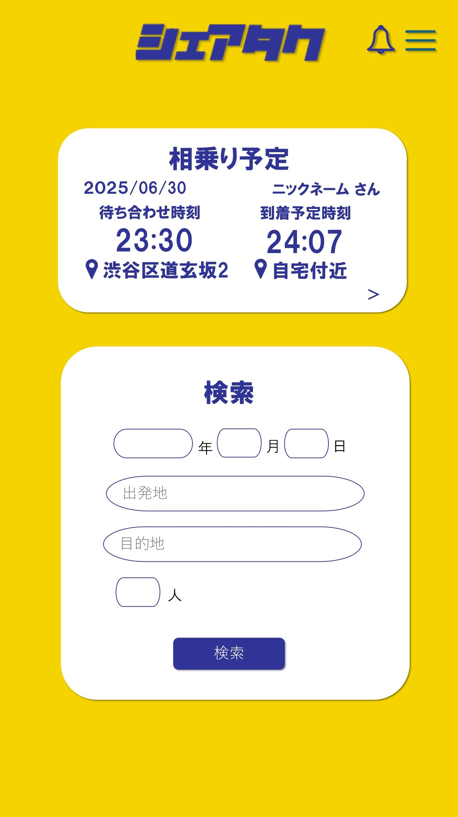
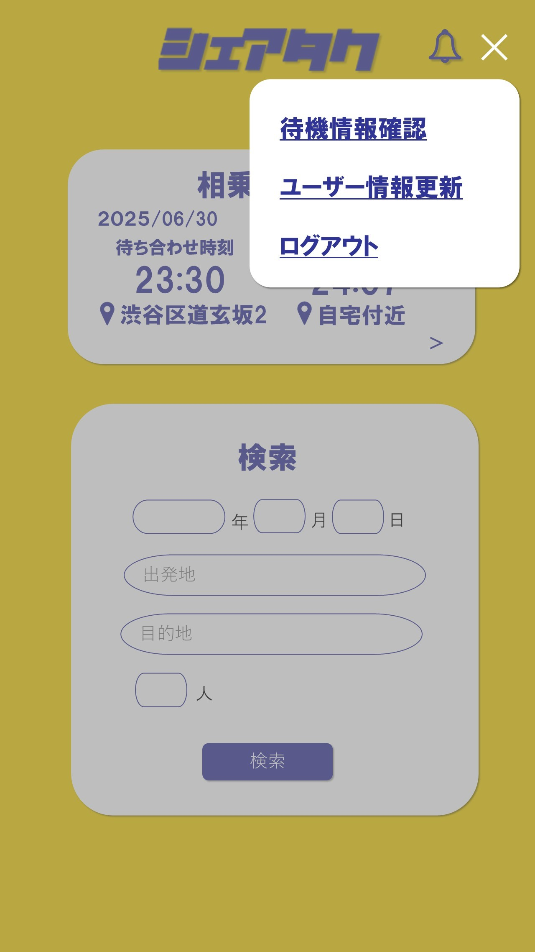

⑫
④
⑩

⑪

⑤

⑥

⑦
⑧

⑨

 | 機能設計
 |  | 1．ページロード
 |  |  | ユーザーがログイン済みであることを前提とする。
 |  |  | 初期表示時、検索入力エリア（出発地、目的地、人数、希望日時）を空で表示させる。
 |  |  | 予約履歴があれば画面中央に表示する。

 |  | 2．②通知ボタンクリック
 |  |  | 通知画面をモーダル表示する。

 |  | ３．③メニュー（３本バー）クリック
 |  |  | モーダルで待機情報確認、ユーザ情報、ログアウトボタンを表示する。

 |  | 4.⑩ユーザ情報ボタンクリック
 |  |  | ユーザ情報編集画面に遷移する。

 |  | ５.⑪ログアウトボタンクリック
 |  |  | ログイン画面に遷移する。

 |  | 6.④予約確認ボタンクリック
 |  |  | 予約確認画面に遷移する。

 |  | ７．⑨検索ボタンクリック
 |  |  | 日時が未記入の場合「日付を入力してください」とエラー表示する。
 |  |  | 出発地が未記入の場合「出発地を入力してください」とエラー表示する。
 |  |  | 目的地が未記入の場合「目的地を入力してください」とエラー表示する。
 |  |  | 人数が未記入の場合「人数を入力してください」とエラー表示する。
 |  |  | 入力項目がすべて妥当な場合、検索条件を保持して一覧画面へ遷移する。

 | 項目定義書

 | No |  | 物理名 | 論理名 |  | 画面型 |  | データ型(Java) | min | max |  | DBテーブル |  | DBカラム | 備考
 |  | 1 | logo | ロゴ |  | div
 |  | 2 | information | 通知 |  | button
 |  | 3 | menu | メニュー（3本バー） |  |  |  |  |  |  |  |  |  |  | 待機情報確認、ユーザ情報、ログアウト画面に遷移
 |  | 4 | reservation_confirmation | 予約確認 |  | button
 |  | 5 | desired_date | 希望日時 |  | div |  | String |  |  |  | StandByUser |  | date
 |  | 6 | departure_date | 出発地 |  | input |  | String |  |  | 100 | StandByUser |  | current_location
 |  | 7 | destination | 目的地 |  | input |  | String |  |  | 100 | StandByUser |  | drop_off_location
 |  | 8 | number_people | 人数 |  | input |  | int |  |  |  | StandByUser |  | headcount
 |  | 9 | search | 検索 |  | button
 |  | 10 | user_information | ユーザ情報 |  | button
 |  | 11 | logout | ログアウト |  | button
 |  | 12 | standby_information | 待機情報確認 |  | button

待機情報確認画面
外部設計書 |  |  |  |  |  | チーム名 |  | 唐揚げ定食
 |  |  |  |  |  | 画面名 |  | 待機情報確認画面 |  |  |  | 作成者 | 西田将裕 |  |  | 更新者
 |  |  |  |  |  | システム名 |  | シェアタク |  |  |  | 作成日 | 2025-06-09 |  |  | 更新日
 |  |  |  |  |  | 備考

 | 画面設計

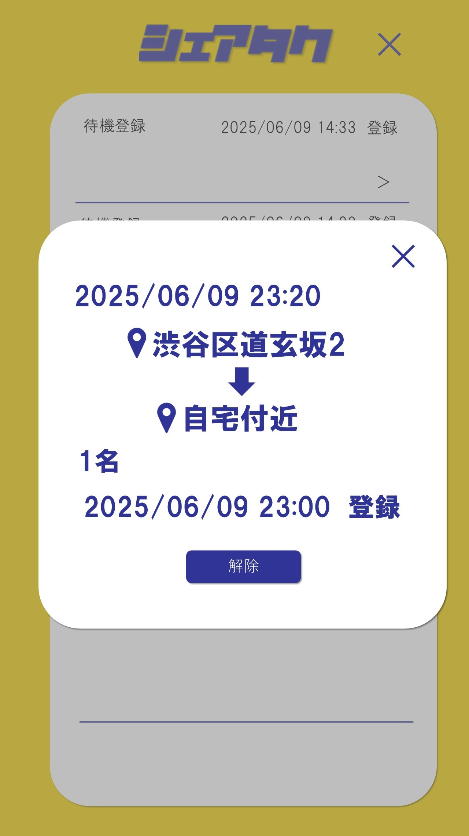
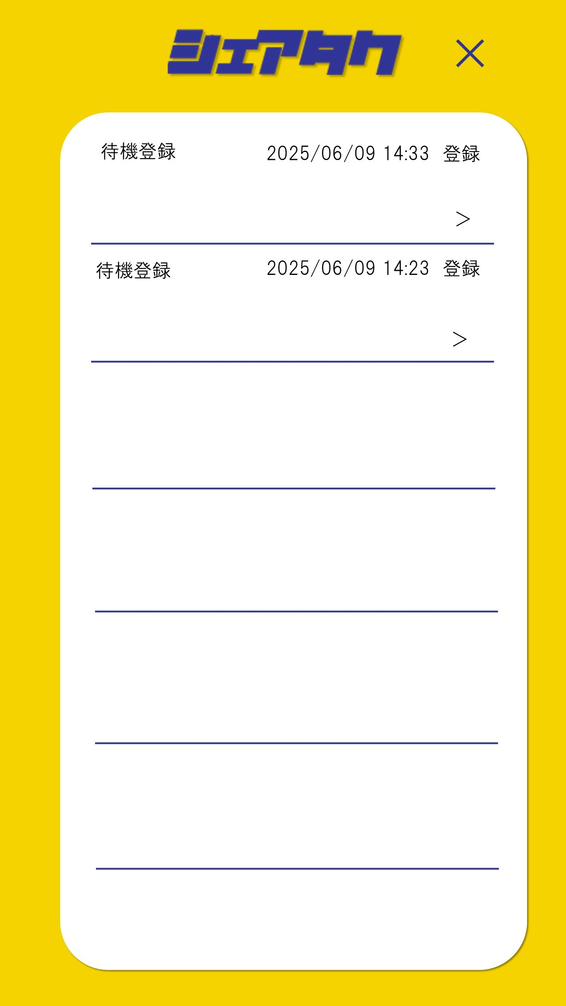
⑨
②

⑧
⑥
④

⑤

③
⑦

①

 | 機能設計

 |  |  | 1.ページロード
 |  |  |  | 通知一覧表示用jspを表示する
 |  |  |  | ページ表示時、StandByUserテーブルからidが一致するデータを取得し、dateの昇順で表示する

 |  |  | 2.待機情報クリック
 |  |  |  | モーダルで待機情報の詳細と待機解除ボタンを表示する。

 |  |  | 3.①待機解除ボタンクリック
 |  |  |  | 待機解除ボタンクリック時、「待機登録を解除しますか？」と確認アラートが表示される。
 |  |  |  | OKを押すと待機登録情報が削除される。キャンセルを押すと待機解除ボタンクリック前の状態に戻る。

 |  |  | 4.⑧✖ボタンクリック
 |  |  |  | モーダル表示を閉じる

 |  |  | 5.②ホームボタンクリック
 |  |  |  | 「ホーム画面」に遷移する。

 | 項目定義書

 | No |  | 物理名 |  | 論理名 |  | 画面型 |  | データ型(Java) | min | max | DBテーブル |  | DBカラム | 備考
 |  | 1 | cancel |  | 待機解除ボタン |  | button
 |  | 2 | homeButton |  | ホームボタン |  | button
 |  | 3 | headcount |  | 人数 |  | div |  | String |  |  | StandByUser |  | headcount
 |  | 4 | departurePoint |  | 出発地 |  | div |  | String |  |  | StandByUser |  | current_location
 |  | 5 | destination |  | 目的地 |  | div |  | String |  |  | StandByUser |  | drop_off_point
 |  | 6 | registrationDate |  | 登録日時 |  | div |  | String |  |  | StandByUser |  | registration_date
 |  | 7 | getTaxiDate |  | 相乗り日時 |  | div |  | String |  |  | StandByUser |  | date
 |  | 8 | close |  | ✖ボタン |  | div
 |  | 9 | logo |  | ロゴ |  | div

通知画面
外部設計書 |  |  |  |  |  | チーム名 |  | 唐揚げ定食
 |  |  |  |  |  | 画面名 |  | 通知画面 |  |  |  | 作成者 | 黒瀬大地 |  |  | 更新者
 |  |  |  |  |  | システム名 |  | シェアタク |  |  |  | 作成日 | 2025-06-09 |  |  | 更新日
 |  |  |  |  |  | 備考

 | 画面設計

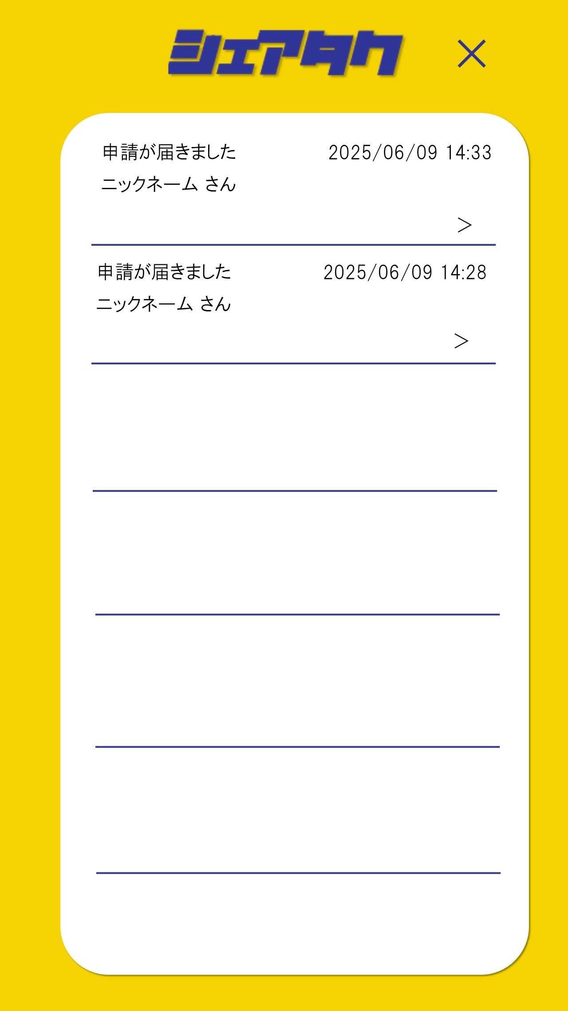
①
④
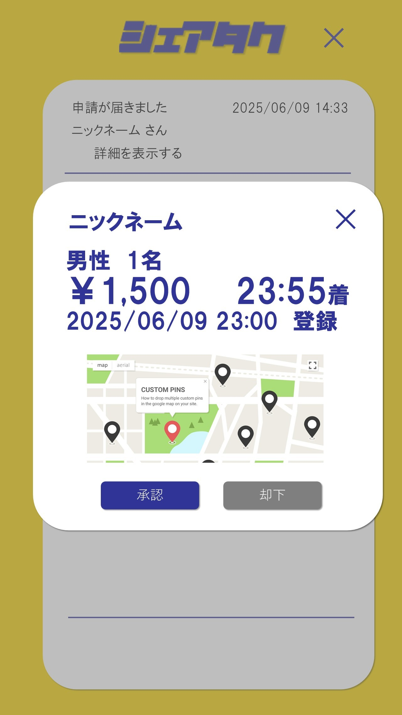

⑤
⑫
⑥
⑦
⑨
⑧

⑪

⑩

 |  |  |  |  |  |  |  |  |  |  |  |  |  |  |  |  | ユーザー登録のチェック項目(その他の情報)にチェックがある場合は、マップの下に表示する。
②
③

 | 機能設計

 |  |  | 1.ページロード
 |  |  |  | 通知一覧表示用jspを表示する
 |  |  |  | ページ表示時、Requestテーブルからpartner_idが一致するデータを取得し、IDを使用しUserテーブルと結合して上から順に表示する

 |  |  | 2.通知クリック
 |  |  |  | モーダルで通知の詳細を表示する。
 |  |  |  | 申請の通知時は、申請者の情報、承諾ボタン、拒否ボタンを表示する。

 |  |  | 3.②承認ボタンクリック
 |  |  |  | 承認ボタンクリック時、「承認しますか？」と確認アラートが表示される。
 |  |  |  | OKを押すと申請承認状態となる。キャンセルを押すと承認ボタンクリック前の状態に戻る。

 |  |  | 4.③却下ボタンクリック
 |  |  |  | 却下ボタンクリック時、「却下しますか？」と確認アラートが表示される。
 |  |  |  | OKを押すと申請却下状態となる。キャンセルを押すと却下ボタンクリック前の状態に戻る。

 |  |  | 5.⑫✖ボタンクリック
 |  |  |  | モーダル表示を閉じる

 |  |  | 6.承認メールクリック
 |  |  |  | 予約確認画面に遷移する

 |  |  | 7.④ホームボタンクリック
 |  |  |  | ホームボタンに遷移する

 | 項目定義書

 | No |  | 物理名 |  | 論理名 |  | 画面型 |  | データ型(Java) | min | max | DBテーブル |  | DBカラム | 備考
 |  | 1 | logp |  | ロゴ |  | div
 |  | 2 | approval |  | 承認ボタン |  | button
 |  | 3 | rejected |  | 却下ボタン |  | button
 |  | 4 | homeButton |  | ホームボタン |  | button
 |  | 5 | nickname |  | ニックネーム |  | div |  | String |  |  | User |  | nickname
 |  | 6 | gender |  | 性別 |  | div |  | String |  |  | User |  | gender
 |  | 7 | headcount |  | 人数 |  | div |  | String |  |  | Request |  | headcount
 |  | 8 | price |  | 金額 |  | div |  | String |  |  |  |  |  | Taxiテーブルのpriceと経路で計算
 |  | 9 | time |  | 時間 |  | div |  | String
 |  | 10 | route |  | 経路 |  | div |  | String
 |  | 11 | registrationDate |  | 登録日時 |  | div |  | String |  |  | Request |  | registration_date
 |  | 12 | close |  | ✖ボタン |  | button

一覧画面
外部設計書 |  |  |  |  | チーム名 |  | 唐揚げ定食
 |  |  |  |  | 画面名 |  | 一覧画面 |  |  |  | 作成者 | 藤田琉聖 |  |  | 更新者
 |  |  |  |  | システム名 |  | シェアタク |  |  |  | 作成日 | 2025-06-09 |  |  | 更新日
 |  |  |  |  | 備考

 | 画面設計

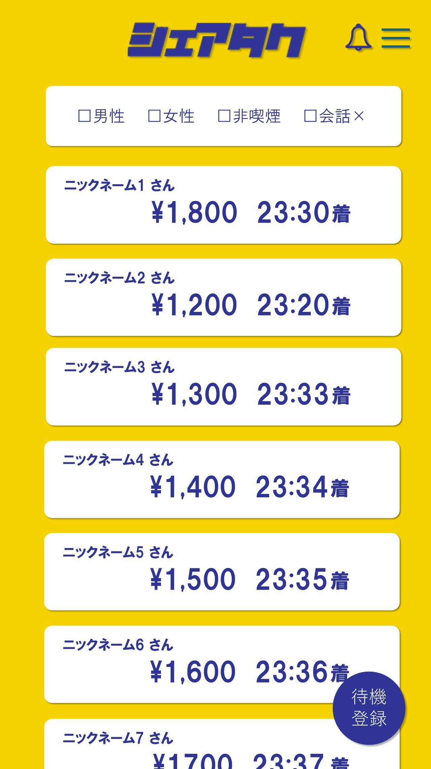
①
×
⑭
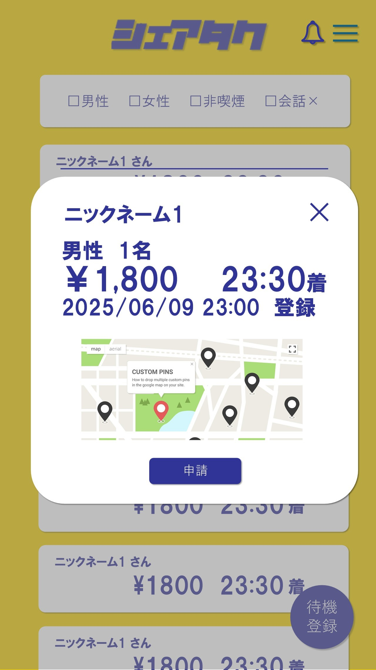
×

②
③
④
⑤

⑥
⑦
⑧
⑥
⑯

⑨
⑩
⑦
⑧
⑫

⑪

 |  |  |  |  |  |  |  |  |  |  |  |  |  |  |  | ユーザー登録のチェック項目（その他の情報）にチェックがある場合は、マップの下に表示する。
⑮

⑬

 | 機能設計
 |  | 1.ページロード
 |  | 一覧画面用jspを表示する。

 |  | ２.⑬待機登録ボタンクリック
 |  | 待機登録ボタンクリック時、StandByUserへ、ニックネーム、性別、相手の性別、喫煙、会話、人数、現在地、降車位置、登録日時を格納する。

 |  | 3.⑥～⑧データクリック
 |  | 一覧表示されているデータをクリックすることでモーダルが表示される。

 |  | 4．⑮申請ボタンクリック
 |  | 申請ボタンクリック時、StandByUserから、ニックネーム、性別、人数、現在地、降車位置をRequestに格納する。

 |  | 5.⑭ホームに戻るボタンクリック
 |  | ホーム画面に遷移する。

 |  | 6.⑯×（閉じる）ボタンクリック
 |  | モーダル表示が閉じる

 | 項目定義書

 | No |  | 物理名 | 論理名 |  | 画面型 |  | データ型(Java) | min | max | DBテーブル |  | DBカラム | 備考
 |  | 1 | logo | ロゴ |  | div
 |  | 2 | man | 男性 |  | input |  | int
 |  | 3 | woman | 女性 |  | input |  | int
 |  | 4 | no_smoking | 非喫煙 |  | input |  | int
 |  | 5 | conversation | 会話× |  | input |  | int
 |  | 6 | nickname | ニックネーム |  | div |  | String |  |  | User |  | nickname
 |  | 7 | amount | 金額 |  | div |  | int
 |  | 8 | time | 時間 |  | div |  | int
 |  | 9 | gender | 性別 |  | div |  | int |  |  | User |  | gender
 |  | 10 | number_people | 人数 |  | div |  | int |  |  | StandByUser |  | headcount
 |  | 11 | route | 経路 |  | div
 |  | 12 | registration＿date | 登録日時 |  | div |  | String |  |  | StandByUser |  | registration_date
 |  | 13 | wait | 待機登録 |  | button
 |  | 14 | home | ホームに戻る |  | button
 |  | 15 | request | 申請 |  | button
 |  | 16 | close | ×（閉じる） |  | button

ユーザー情報編集
外部設計書 |  |  |  |  |  | チーム名 |  | 唐揚げ定食
 |  |  |  |  |  | 画面名 |  | ユーザー情報編集 |  |  |  |  | 作成者 | 水野弘芽 |  |  |  | 更新者
 |  |  |  |  |  | システム名 |  | シェアタク |  |  |  |  | 作成日 | 2025-06-09 |  |  |  | 更新日
 |  |  |  |  |  | 備考

 | 画面設計

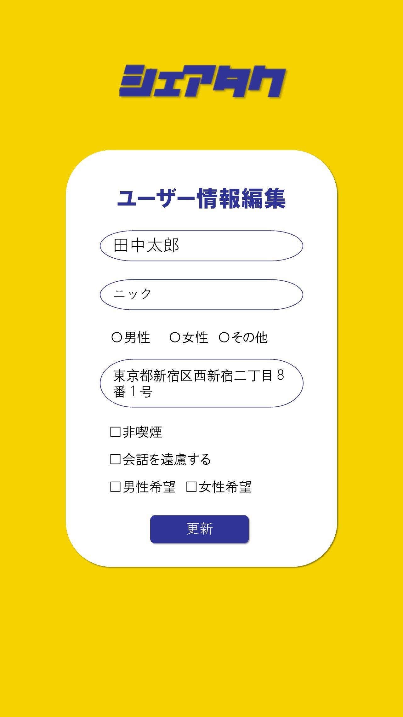
①

②
③

④

⑤
⑧
⑨
⑥
⑦
⑩

 | 機能設計
 |  | 1.ページロード

 |  |  | ユーザー情報編集画面用jspを表示する。
 |  |  | ログインユーザーのIDから登録済みのユーザー情報を表示する。

 |  | 2.⑩更新ボタン押下時

 |  |  | 更新ボタン押下時、以下のエラーチェックを行う。
 |  |  | 1.氏名が入力されていない。
 |  |  |  | 「氏名を入力してください。」エラーを表示する。
 |  |  | 2.ニックネームが入力されていない。
 |  |  |  | 「ニックネームを入力してください。」エラーを表示する。
 |  |  | 3.性別にチェックがされていない。
 |  |  |  | 「該当する性別にチェックを入れてください。」エラーを表示する。

 |  |  | 上記エラーが無い場合、入力された氏名、ニックネーム、性別、自宅住所、男性とのみ相乗り、女性とのみ相乗り、喫煙しない、会話を希望しないを、Userテーブルに挿入する
 |  |  | 「ホーム&検索画面」へ遷移する。

 | 項目定義書

 | No |  | 物理名 |  | 論理名 |  | 画面型 |  | データ型(Java) | min | max |  | DBテーブル |  | DBカラム | 備考
 |  | 1 | logo |  | ロゴ |  | div
 |  | 2 | name |  | 氏名 |  | input |  | String |  |  | 100 | User |  | name
 |  | 3 | nickname |  | ニックネーム |  | input |  | String |  |  | 100 | User |  | nickname
 |  | 4 | gender |  | 性別 |  | input |  | int |  |  |  | User |  | gender | 数値で判断(0:男性/1:女性)
 |  | 5 | address |  | 自宅住所 |  | input |  | String |  |  | 100 | User |  | address
 |  | 6 | onlyMale |  | 男性とのみ相乗り |  | input |  | int |  |  |  | User |  | partner_gender |  | 数値で判断(0:男性/1:女性/3:指定なし)
 |  | 7 | onlyFemale |  | 女性とのみ相乗り |  | input |  | int |  |  |  | User |  | partner_gender |  | 数値で判断(0:男性/1:女性/3:指定なし)
 |  | 8 | noSmoking |  | 喫煙をしない |  | input |  | int |  |  |  | User |  | smoking | 数値で判断(0:チェックなし/1:非喫煙)
 |  | 9 | noTalking |  | 会話を希望しない |  | input |  | int |  |  |  | User |  | talking | 数値で判断(0:チェックなし/1:会話なし)
 |  | 10 | updateButton |  | 更新ボタン |  | button

予約確認画面
外部設計書 |  |  |  |  | チーム名 |  | 唐揚げ定食
 |  |  |  |  | 画面名 |  | 予約確認画面 |  |  |  | 作成者 | 西田将裕 |  |  | 更新者
 |  |  |  |  | システム名 |  | シェアタク |  |  |  | 作成日 | 2025-06-09 |  |  | 更新日
 |  |  |  |  | 備考

 | 画面設計

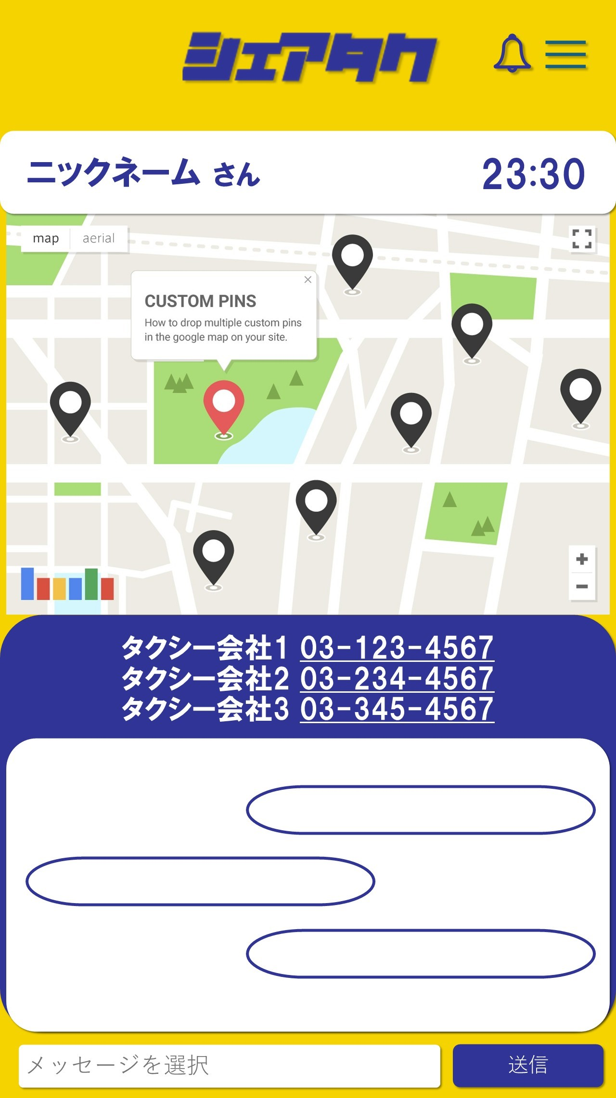
⑩
×
①

③
②

④

⑨
⑤

⑥

⑦
⑧

 | 機能設計
 |  | 1.ページロード

 |  |  | 予約確認画面用jspを表示する。
 |  |  | ページ表示時、Requestテーブルからidが一致するレコードのニックネーム、待ち合わせ時間、待ち合わせ場所、タクシー電話番号を表示する。
 |  |  | データベースから、チャットログを取得し表示する。

 |  | 2.①ホームボタン押下時

 |  |  | 「ホーム&検索画面」へ遷移する。

 |  | 3.⑤タクシー電話番号押下時

 |  |  | 選択されたタクシー会社に電話をかけるか確認アラートを表示する。
 |  |  | 選択されたタクシー会社の電話番号に電話をかける。

 |  | 4.⑧送信ボタン押下時

 |  |  | 選択された定型文をデータベースに格納。
 |  |  | チャットログを再読み込みする。

 | 項目定義書

 | No |  | 物理名 | 論理名 |  | 画面型 |  | データ型(Java) | min | max | DBテーブル |  | DBカラム | 備考
 |  | 1 | homeButton | ホームボタン |  | button
 |  | 2 | nickname | ニックネーム |  | div |  | String |  |  | Request |  | nickname
 |  | 3 | meetingTime | 待ち合わせ時間 |  | div |  | String
 |  | 4 | meetingPoint | 待ち合わせ場所 |  | div
 |  | 5 | callTaxi | タクシー電話番号 |  | button |  | String |  |  | Taxi |  | phone
 |  | 6 | chatLog | チャットログ |  | div |  | String |  |  | Chat |  | caht_text
 |  | 7 | selectPhrase | 定型文選択 |  | input |  | String
 |  | 8 | sendButton | 送信ボタン |  | button
 |  | 9 | taxiCompany | タクシー会社 |  | div |  | String |  |  | Taxi |  | company
 |  | 10 | logo | ロゴ |  | div

